Sheet1
新吴区住建局档案库房密集架及配套设备需求清单
序号 | 名称 | 规格型号 | 参考图片 | 单位 | 数量 | 质量标准 | 备注
1 | 手摇密集架（库房） | A区规格：W6300xD560xH2400mm 7组22列 B区规格：W6300xD560xH2400mm 7组20列 C区规格：W6300xD560xH2400mm 7组15列 D区规格：W6300xD560xH2400mm 7组20列 E区规格：W6300xD560xH2400mm 7组20列 F区规格：W3600xD560xH2400mm 4组15列 W3600xD560xH2400mm 4组15列 | 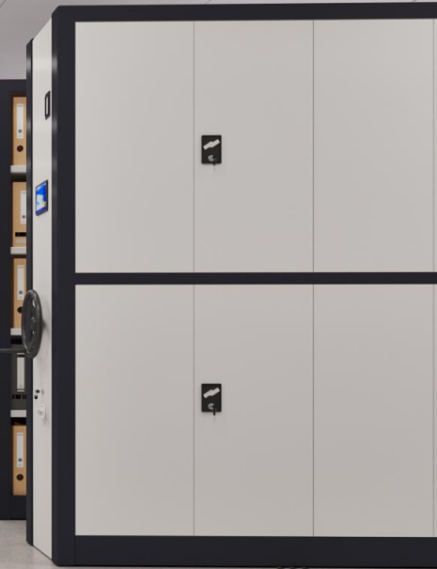 | 立方米 | 966.4704 | 1.产品材料、制造、安装及验收须符合现行有效标准（包括但不限于）：GB/T 13667.3-2013《钢制书架 第 3 部分：手动密集书架》、GB/T 3325-2024《金属家具通用技术条件》、GB/T 13237-2013《优质碳素结构钢冷轧钢板和钢带》、DA/T 7-1992《直列式档案密集架》。 2.主体用材：底梁底盘：采用≥3.0mm 优质热轧钢板制作；立柱≥1.5mm 优质冷轧钢板立柱,设置多层可调挂孔，层间距可自由调节，适配A4档案存放；层板≥1.2mm 优质冷轧钢板，设置加强结构；侧板、顶板：采用≥1.0mm 优质冷轧钢板；轨道采用高强度承重型钢，配套≥3.0mm 冷轧钢板轨座；链轮、链条采用 45# 钢，主轴、短轴采用45#冷拉实心轴；摇把采用冷轧钢板制作。 3.表面及密封：涂层附着力、耐冲击、耐湿热、耐腐蚀性能符合 GB/T3325 标准要求，涂层厚度 60～90μm；配置密封胶条，具备良好防尘、防潮、防鼠、防撞缓冲效果。 4.性能参数：承载与变形性能在符合 GB/T13667.3-2013 试验条件下，搁板均布净载荷≥80kg/层，满载持续24h静置试验：架体、层板、挂板、立柱及连接部位无开裂、无松动、无异常；层板最大挠度≤3mm，卸载后无永久塑性变形。全架满载运行移动顺畅、无卡滞、无异响。 5.操作力性能：满载状态下，手摇操作力≤10N，传动均匀、轻便、无卡顿、无空程，符合国标并优于常规标准要求。 6.装配精度与稳定性:轨道安装平整顺直，导轨平行度偏差≤1mm/m，全长累计偏差≤2mm；架体立柱垂直度偏差≤2mm/m，整体端正、无倾斜；设备配备可靠机械限位、防倾倒装置、列制动锁、总锁装置，架体稳定性满足国标防倾倒试验要求，使用安全可靠。 | 1.详见设计图纸，含深化设计、安装、调试、运输、质保服务； 2.产品不得低于国家现行相关标准；构件构造描述仅为参考形式，不作唯一强制限定；投标产品结构、工艺与文本描述不一致，但性能达到或优于招标文件要求并提供有效佐证材料的，经评标委员会评审可视为实质性响应；本需求未限定任何品牌、厂家。
2 | 文件柜 | W860xD360xH1800mm | 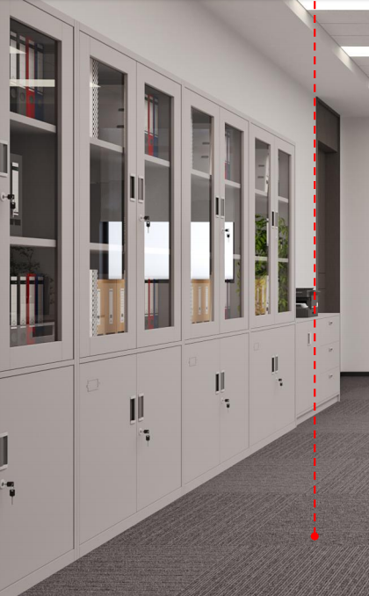 | 组 | 65 | 1.产品材料、制造、安装及验收须符合现行有效标准（包括但不限于）：GB/T 3325-2024《金属家具通用技术条件》、GB/T 13237-2013《优质碳素结构钢冷轧钢板和钢带》、DA/T 6-1992《档案装具》、GB 18584.1-2020《室内装饰装修材料 第 1 部分：溶剂型木器涂料》。 2.主体用材：柜体框架≥1.2mm 优质冷轧钢板（符合 GB/T13237-2013），结构牢固；层板≥1.0mm 优质冷轧钢板，设置加强结构，层间距可调；柜门≥1.0mm 优质冷轧钢板，双开门结构；铰链、层板托采用优质冷轧钢板制作。 3.表面处理：经脱脂、除锈、磷化预处理 + 静电粉末喷涂，涂层均匀牢固，防腐防锈，无流挂、剥落缺陷。 4.性能参数：内部层数≥4 层，单层承重≥50kg，满载 24h 层板挠度≤2mm；门缝间隙均匀；配置叶片锁，具备防撬、防钻性能；铰链耐久开合≥10 万次；柜体垂直度偏差≤1.5mm/m，平面度偏差≤0.5mm/m；喷涂材料环保无异味。 | 1.详见设计图纸，含深化设计、安装、调试、运输、质保服务； 2.产品不得低于国家现行相关标准；构件构造描述仅为参考形式，不作唯一强制限定；投标产品结构、工艺与文本描述不一致，但性能达到或优于招标文件要求并提供有效佐证材料的，经评标委员会评审可视为实质性响应；本需求未限定任何品牌、厂家。
3 | 防磁柜 | W700*D500*H1800mm | 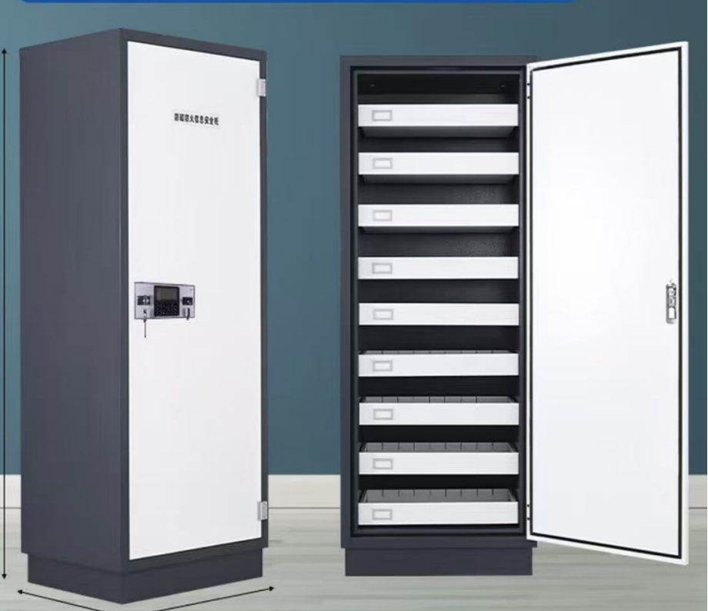 | 套 | 1 | 1.产品材料、制造、防护性能及验收须符合现行有效标准（包括但不限于）：GB/T 3325-2024《金属家具通用技术条件》、GB/T 13237-2013《优质碳素结构钢冷轧钢板和钢带》、GB/T 12190-2006《电磁屏蔽室屏蔽效能的测量方法》、GB 12158-2024《防止静电事故通用要求》。 2.主体用材：柜体外壳≥1.0mm 优质冷轧钢板（符合 GB/T13237-2013），结构稳固；抽屉≥0.8mm 优质冷轧钢板，配置静音滑轨，抽屉数量不少于 8 个；设置专用接地端子，具备防静电、防雷电感应能力，接地电阻≤4Ω。 3.屏蔽结构与表面处理：采用双层防磁屏蔽结构，门框设置防磁密封构造；经脱脂、除锈、磷化预处理 + 静电粉末喷涂，涂层厚度 50～70μm。 4.性能参数：柜外施加 6000 高斯强磁场条件下，柜内磁感应强度≤5 高斯；屏蔽效能≥60dB；单抽屉承重≥45kg，滑轨运行顺畅无卡滞；有效容积≥320L，防护等级 IP30；整体结构稳定，具备防倾倒性能；供货时须提供具备 CMA 资质第三方机构出具的检测报告，佐证防磁屏蔽性能满足招标文件指标。 | 1.含安装、调试、运输、质保服务； 2.供货时需提供防磁性能检测报告； 3.产品不得低于国家现行相关标准；构件构造描述仅为参考形式，不作唯一强制限定；投标产品结构、工艺与文本描述不一致，但性能达到或优于招标文件要求并提供有效佐证材料的，经评标委员会评审可视为实质性响应；本需求未限定任何品牌、厂家。
4 | 档案消毒柜 | W550mm×D510mm*H1680mm | 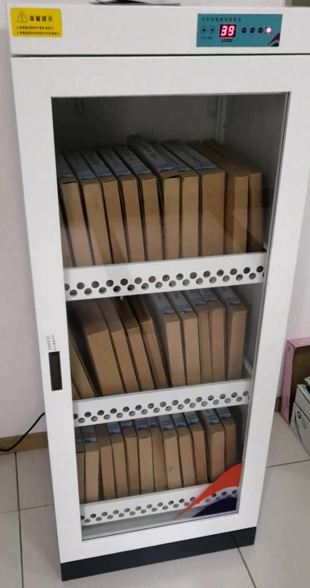 | 套 | 1 | 1.产品材料、制造、安全性能及验收须符合现行有效标准（包括但不限于）：GB 4706.1-2005《家用和类似用途电器的安全 第 1 部分：通用要求》、DA/T 93-2022《档案消毒技术规范》、GB/T 21551.1-2024《家用和类似用途电器的抗菌、除菌、净化功能通则》、GB 17988-2008《食具消毒柜安全和卫生要求》。 2.主体用材：柜体采用优质冷轧钢板制作，内部设置档案承载搁架；电器元器件具备过载、漏电安全保护装置；柜门设置安全联锁结构。 3.功能配置：采用适配纸质档案的消毒方式，可设置定时工作模式，工作过程避免损伤档案载体；表面经脱脂、除锈、磷化预处理 + 静电粉末喷涂。 4.性能参数：消杀效果满足 DA/T 93-2022 规范要求；运行噪声≤65dB；整机绝缘、接地等电气安全指标达标；柜门密封良好，工作介质无明显外泄。 | 1.含安装、调试、运输、质保服务； 2.供货时需提供杀菌性能检测报告； 3.产品不得低于国家现行相关标准；构件构造描述仅为参考形式，不作唯一强制限定；投标产品结构、工艺与文本描述不一致，但性能达到或优于招标文件要求并提供有效佐证材料的，经评标委员会评审可视为实质性响应；本需求未限定任何品牌、厂家。
5 | 档案书车 | W900×D400×H950mm | 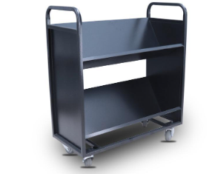 | 个 | 2 | 1.产品材料、制造、验收须符合现行有效标准（包括但不限于）：GB/T 3325-2024《金属家具通用技术条件》、GB/T 13237-2013《优质碳素结构钢冷轧钢板和钢带》、DA/T 6-1992《档案装具》。 2.主体用材：车架、搁板采用优质冷轧钢板，设置加强构造；配备静音耐磨万向脚轮，至少 2 只脚轮带刹车装置。 3.表面处理：经脱脂、除锈、磷化预处理 + 静电粉末喷涂，防腐防锈。 性能参数：搁板单层均布承重≥60kg；推行平稳、无明显异响；满载状态整体无明显变形，脚轮制动可靠。 | 1.含安装、调试、运输、质保服务； 2.产品不得低于国家现行相关标准；构件构造描述仅为参考形式，不作唯一强制限定；投标产品结构、工艺与文本描述不一致，但性能达到或优于招标文件要求并提供有效佐证材料的，经评标委员会评审可视为实质性响应；本需求未限定任何品牌、厂家。
6 | 档案书梯 | W450×D600×H1200mm | 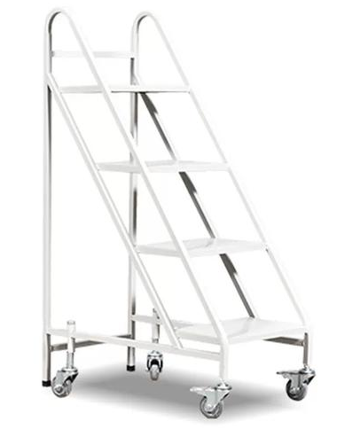 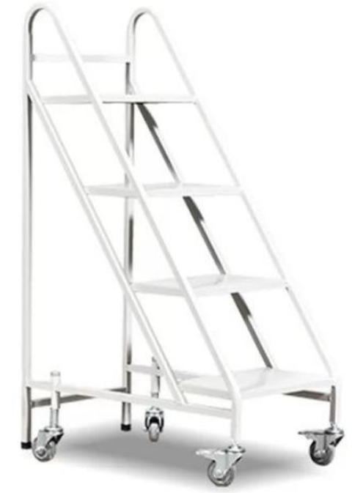 | 个 | 1 | 1.产品材料、制造、验收须符合现行有效标准（包括但不限于）：GB/T 3325-2024《金属家具通用技术条件》、GB/T 13237-2013《优质碳素结构钢冷轧钢板和钢带》、DA/T 6-1992《档案装具》。 2.主体用材：梯架、踏板采用优质型钢 / 冷轧钢板，踏板设置防滑构造；底部配置防滑脚垫；移动款式配备带刹车脚轮。 3.表面处理：经脱脂、除锈、磷化预处理 + 静电粉末喷涂，防腐防锈。 性能参数：额定承重≥150kg；整体结构稳固，使用过程无明显晃动、滑移；踏板防滑性能良好。 | 1.含安装、调试、运输、质保服务； 2.产品不得低于国家现行相关标准；构件构造描述仅为参考形式，不作唯一强制限定；投标产品结构、工艺与文本描述不一致，但性能达到或优于招标文件要求并提供有效佐证材料的，经评标委员会评审可视为实质性响应；本需求未限定任何品牌、厂家。
7 | 标识标牌、导视 | 1.背景墙字体1项； 2.密集架编号和档案内容标识牌137项； 3.功能室标识牌6项； | 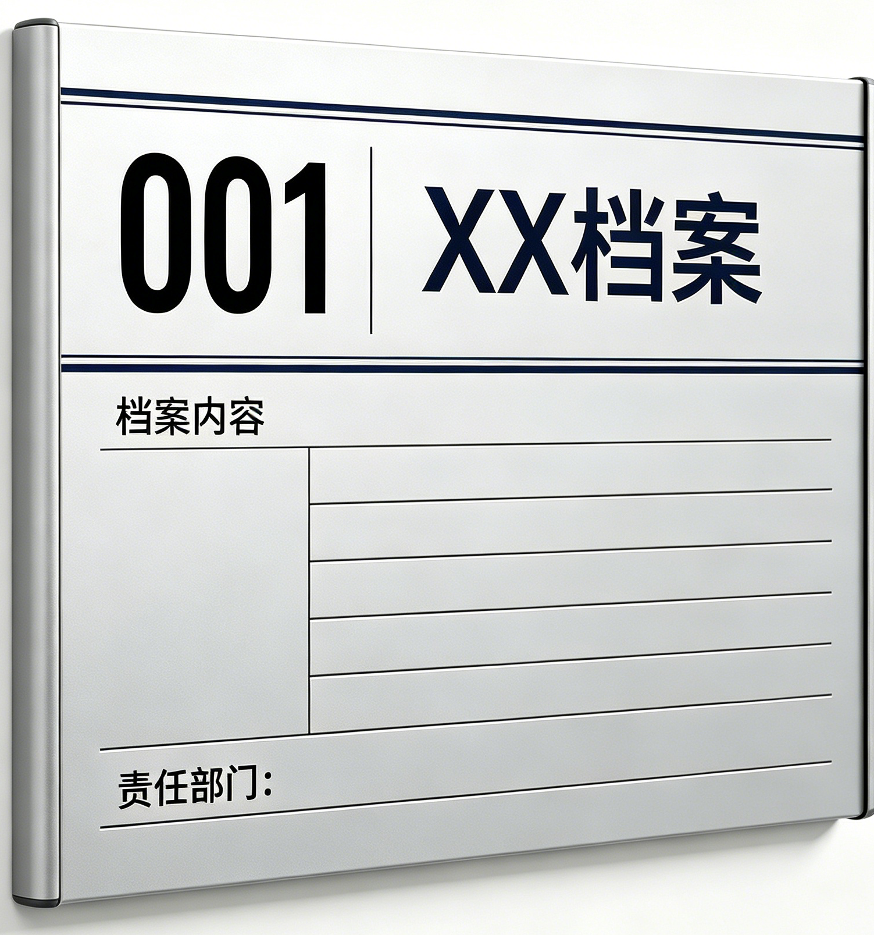 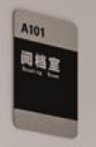 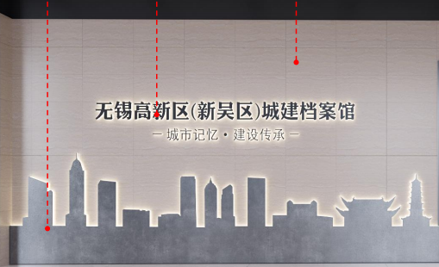 | 项 | 144 | 1.产品材料、制作、验收须符合现行有效标准（包括但不限于）：GB/T 10001.1-2023《公共信息图形符号 第 1 部分：通用符号》、GB 2894-2025《安全色和安全标志》、GB/T 20501.1-2024《公共信息导向系统 导向要素的设计原则与要求》。 2.主体用材：基材选用铝合金、钢板或亚克力板材，板材刚度满足使用要求；图文采用附着力强的成型工艺。 3.工艺要求：金属基材做防腐处理；室内款耐老化、不易褪色；图文排版清晰，字体规范。 4.性能参数：标识图形、色彩符合国标规范；安装结构牢固，板面平整度良好；图文耐摩擦、不易脱落。 | 1.详见设计图纸，含深化设计、安装、调试、运输、质保服务，需符合库房整体装修风格； 2.产品不得低于国家现行相关标准；构件构造描述仅为参考形式，不作唯一强制限定；投标产品结构、工艺与文本描述不一致，但性能达到或优于招标文件要求并提供有效佐证材料的，经评标委员会评审可视为实质性响应；本需求未限定任何品牌、厂家。
8 | 办公活动家具：办公椅 | W560*D580*H1010mm | 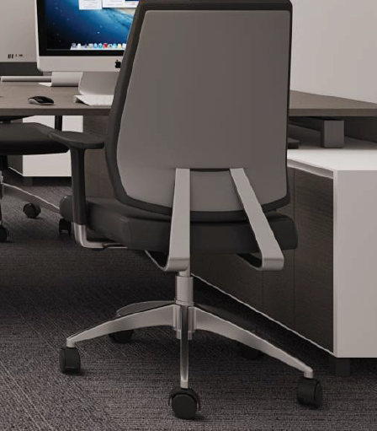 | 把 | 10 | 1.产品材料、制造、验收须符合现行有效标准（包括但不限于）：GB/T 3324-2024《木家具通用技术条件》、GB/T 10357.3-2025《家具力学性能试验 第 3 部分：椅凳类强度和耐久性》、GB 18587-2017《室内装饰装修材料 地毯、地毯衬垫及地毯胶粘剂有害物质释放限量》。 2.主体用材：椅架结构稳固；靠背采用透气网布结构，座垫配置高回弹定型海绵；配备固定式扶手；五星脚采用铝合金材质；升降气压杆符合安全规范，配置静音耐磨脚轮。 3.结构配置：座高可升降调节，靠背具备倾仰调节及锁定功能；无尖锐棱角。 4.性能参数：额定承重≥120kg；升降、倾仰机构操作顺滑；反复耐久测试无松动、异响、断裂；面料环保耐磨，无刺激性异味。 | 1.含安装、调试、运输、质保服务； 2.产品不得低于国家现行相关标准；构件构造描述仅为参考形式，不作唯一强制限定；投标产品结构、工艺与文本描述不一致，但性能达到或优于招标文件要求并提供有效佐证材料的，经评标委员会评审可视为实质性响应；本需求未限定任何品牌、厂家。
9 | 办公活动家具：办公桌 | W1200*D600*H750mm | 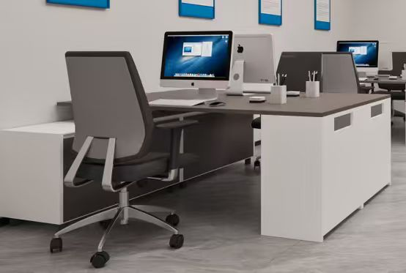 | 套 | 4 | 1.产品材料、制造、验收须符合现行有效标准（包括但不限于）：GB/T 3324-2024《木家具通用技术条件》、GB/T 10357.1-2024《家具力学性能试验 第 1 部分：桌类强度和耐久性》、GB 18580-2017《室内装饰装修材料 人造板及其制品中甲醛释放限量》。 2.主体用材：桌面板采用环保人造板材，设置封边防护；金属支架采用优质钢材，配置加强结构。 3.表面处理：板材饰面耐磨耐刮；金属构件经脱脂、除锈、磷化预处理 + 静电粉末喷涂。 4.性能参数：桌面均布承重≥80kg；台面平整度良好；结构长期使用不易变形；板材甲醛释放量满足国标限值。 | 1.含安装、调试、运输、质保服务； 2.产品不得低于国家现行相关标准；构件构造描述仅为参考形式，不作唯一强制限定；投标产品结构、工艺与文本描述不一致，但性能达到或优于招标文件要求并提供有效佐证材料的，经评标委员会评审可视为实质性响应；本需求未限定任何品牌、厂家。
10 | 窗帘 | 办公室采用双层布艺窗帘（纱+遮光布），暂按10平方报价；其他功能室采用白色半遮光阳光卷帘，暂按40平方报价。 | 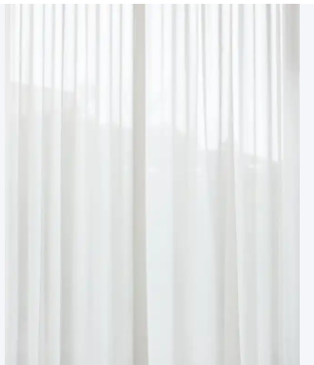 | ㎡ | 50 | 1.产品材料、制造、验收须符合现行有效标准（包括但不限于）：GB 18401-2010《国家纺织产品基本安全技术规范》、GB/T 17591-2025《阻燃织物》、GB 8624-2025《建筑材料及制品燃烧性能分级》。 2.主体用材：装饰织物环保无异味；配套铝合金轨道，运行顺滑。 3.工艺要求：缝线牢固，缝制平整；档案馆区域宜选用难燃面料。 4.性能参数：面料达到 C 类纺织品安全要求；面料燃烧性能不低于 B1 级；色牢度良好，长期光照不易明显褪色。 | 1.含测量、定制、安装、运输、质保服务，颜色、款式以最终确认方案为准； 2.产品不得低于国家现行相关标准；构件构造描述仅为参考形式，不作唯一强制限定；投标产品结构、工艺与文本描述不一致，但性能达到或优于招标文件要求并提供有效佐证材料的，经评标委员会评审可视为实质性响应；本需求未限定任何品牌、厂家。
11 | 饮水机 | 4–8人标准办公室直饮水机 W520D430H1250 |  | 台 | 1 | 1.产品材料、制造、安全及验收须符合现行有效标准（包括但不限于）：GB 4706.1-2005《家用和类似用途电器的安全 第 1 部分：通用要求》、GB/T 17219-2025《生活饮用水输配水设备、防护材料及水处理材料卫生安全评价》、GB 5749-2022《生活饮用水卫生标准》。 2.主体用材：所有涉水部件采用食品级材质；整机具备漏电、防干烧保护装置。 3.功能配置：配备多级净化装置，具备滤芯更换提醒功能；水温可控。 4.性能参数：出水水质满足直饮相关卫生要求；加热、保温功能稳定；运行噪声符合室内使用要求，电气安全指标达标。 | 1.含安装、调试、运输、质保服务； 2.产品不得低于国家现行相关标准；构件构造描述仅为参考形式，不作唯一强制限定；投标产品结构、工艺与文本描述不一致，但性能达到或优于招标文件要求并提供有效佐证材料的，经评标委员会评审可视为实质性响应；本需求未限定任何品牌、厂家。
12 | 防静电吸尘器 | 适配档案阅档室/办公室防静电地毯/库房防静电地坪 | 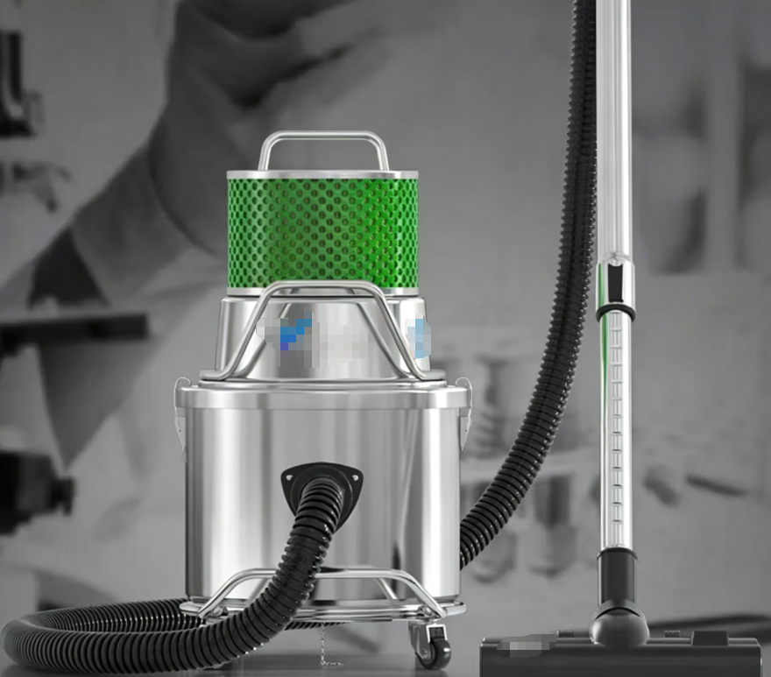 | 台 | 1 | 1.产品材料、制造、安全性能及验收须符合现行有效标准（包括但不限于）：GB 4706.1-2005《家用和类似用途电器的安全 第 1 部分：通用要求》、GB 12158-2024《防止静电事故通用要求》、SJ/T 10694-2022《电子产品制造与应用系统防静电检测通用规范》。 2.主体用材：整机采用导静电结构，配套防静电软管、吸头、滤尘装置，设置可靠接地结构。 3.结构配置：风道密闭，粉尘不易外泄；电机具备过载保护。 4.性能参数：表面电阻满足防静电指标；运行噪声符合室内办公环境要求；吸尘效率良好，工作过程无明显静电积聚。 | 1.含安装、调试、运输、质保服务； 2.产品不得低于国家现行相关标准；构件构造描述仅为参考形式，不作唯一强制限定；投标产品结构、工艺与文本描述不一致，但性能达到或优于招标文件要求并提供有效佐证材料的，经评标委员会评审可视为实质性响应；本需求未限定任何品牌、厂家。

